3.01-3.16
初期値
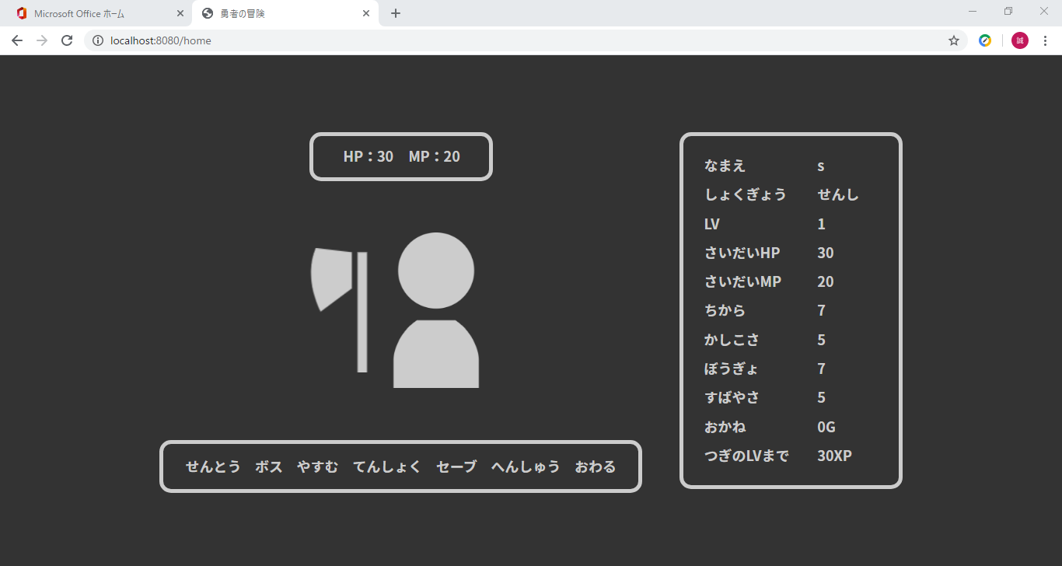

id | user_id | password | name | role_id | lv | max_hp | hp | max_mp | mp | power | intelligence | defense | speed | xp | gold | since_days | create_date | update_date | admin_flg | clear_flg | delete_flg
12 | s | s | s | 1 | 1 | 30 | 30 | 20 | 20 | 7 | 5 | 7 | 5 | 0 | 0 | 0 | 2020-02-25 | 2020-02-25 | 0 | 0 | 0

変更後
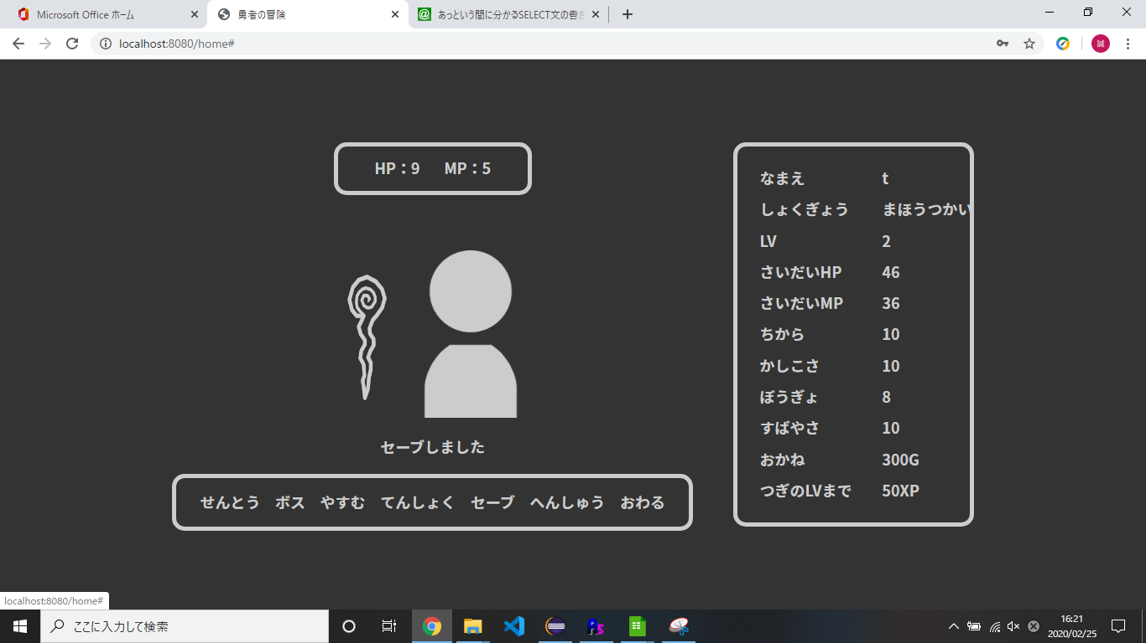

id | user_id | password | name | role_id | lv | max_hp | hp | max_mp | mp | power | intelligence | defense | speed | xp | gold | since_days | create_date | update_date | admin_flg | clear_flg | delete_flg
12 | s | t | t | 2 | 2 | 46 | 9 | 36 | 5 | 10 | 10 | 8 | 10 | 30 | 300 | 0 | 2020-02-25 | 2020-02-25 | 0 | 0 | 0

変更後 その2
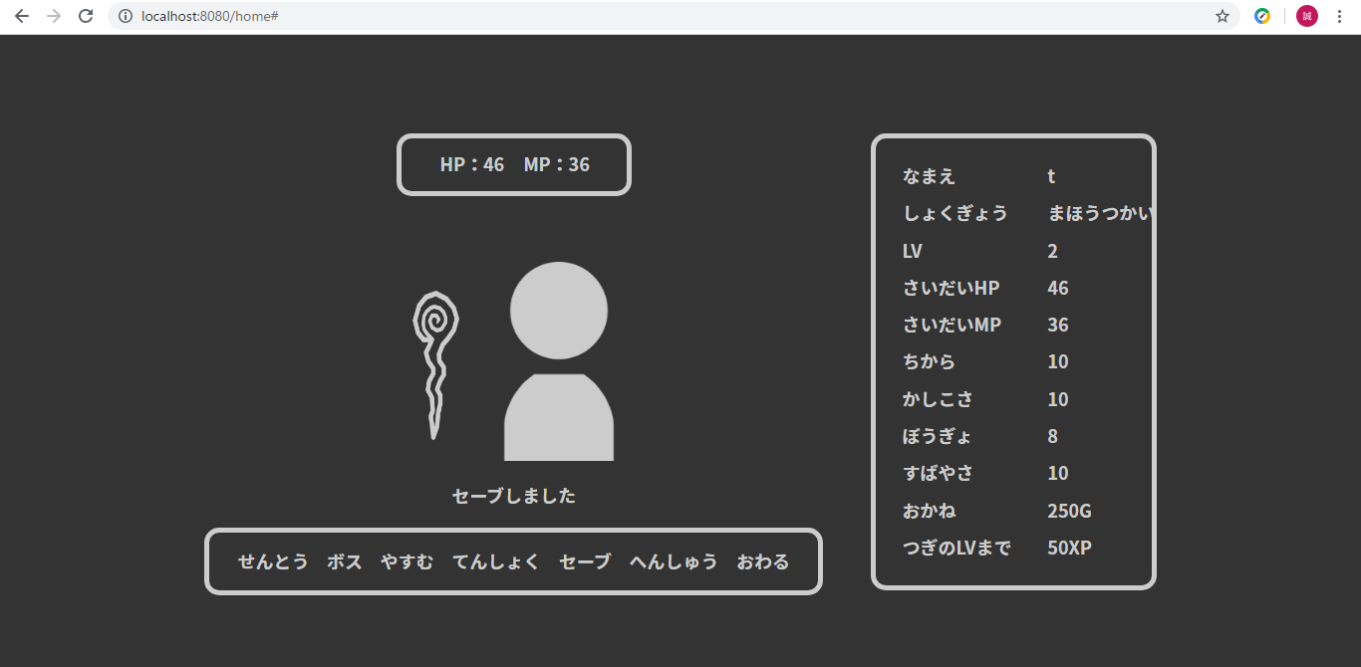

id | user_id | password | name | role_id | lv | max_hp | hp | max_mp | mp | power | intelligence | defense | speed | xp | gold | since_days | create_date | update_date | admin_flg | clear_flg | delete_flg
12 | s | t | t | 2 | 2 | 46 | 46 | 36 | 36 | 10 | 10 | 8 | 10 | 30 | 250 | 0 | 2020-02-25 | 2020-02-26 | 0 | 0 | 0

変更後 その3
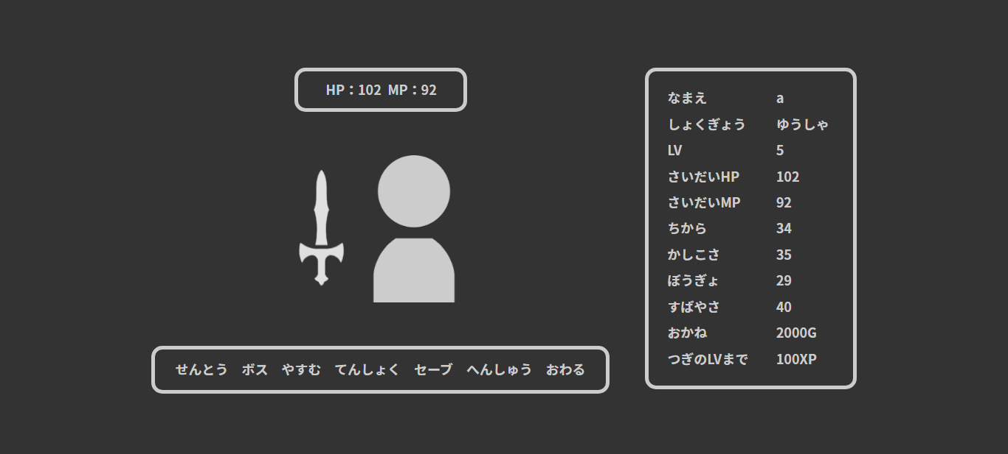

id | user_id | password | name | role_id | lv | max_hp | hp | max_mp | mp | power | intelligence | defense | speed | xp | gold | since_days | create_date | update_date | admin_flg | clear_flg | delete_flg
12 | s | a | a | 3 | 5 | 102 | 102 | 92 | 92 | 34 | 35 | 29 | 40 | 200 | 2000 | 1 | 2020-02-25 | 2020-02-26 | 0 | 0 | 0

